README
JVar (Japan Variation Database) 登録エクセル

個人を特定可能な情報は入力しないでください。
JVar はヒトバリアントのみを受付けています。ヒト以外のバリアントは EBI EVA (https://www.ebi.ac.uk/eva/) に登録してください。

各シートが JVar メタデータオブジェクトとバリアントデータに対応しています。

JVar へのデータ登録については、以下のウェブサイトをご覧ください。
連絡先: jvar@ddbj.nig.ac.jp

シートの説明
 | 必須項目
 | 条件必須項目
 | 任意項目
 | 編集不可項目

1 | 連番付きの行を増やし、入力項目を必要数作成します。
2
3

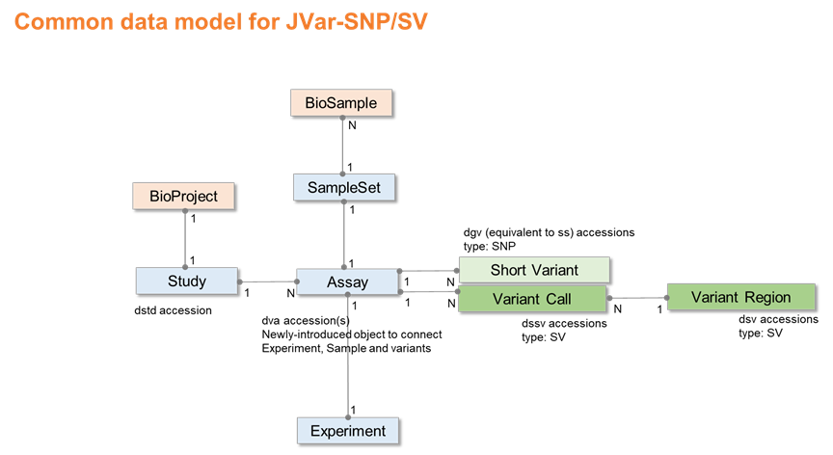

JVar は二つのデータ種別から構成されています。 - 50bp 以下の短いバリアント (JVar-SNP) - 51bp 以上の構造バリアント (JVar-SV) JVar-SNP は NCBI dbSNP、JVar-SV は NCBI dbVar に相当します。 JVar では SNP/SV データを共通のデータモデルで格納しており、Study に dstd、Assay に dva アクセッション番号を発行しています。 JVar-SNP のバリアントには dgv アクセッション番号が発行され、公開後は dbSNP に取り込まれ、次の定期 build で ss/rs 番号が発行されます。 JVar-SV は Variant call と Variant region にそれぞれ dssv と dsv アクセッション番号が発行されます。 JVar-SNP/NCBI dbSNP/EBI EVA と JVar-SVNCBI dbVar/EBI DGVa はデータを交換しています。 メタデータの各オブジェクトに対応するシートに内容を英語で記入してください。 バリアントデータは以下の形式で登録してください。 - JVar-SNP の場合、VCF ファイルで登録してください。 - JVar-SV の場合、VCF ファイル、もしくは、このエクセルの Variant call と Variant region シートにバリアントデータを入力して登録してください。 入力方法については以下のウェブサイトもご参考ください。 dbSNP metadata: https://www.ncbi.nlm.nih.gov/snp/docs/submission/hts_submission_formatting_intro_meta_formatting dbSNP VCF format: https://www.ncbi.nlm.nih.gov/snp/docs/submission/vcf_submission_guidelines/ dbSNP VCF validator: https://www.ncbi.nlm.nih.gov/projects/SNP/snp_vcf_submission_validator.cgi dbVar data model: https://www.ncbi.nlm.nih.gov/dbvar/content/overview/ dbVar VCF format: https://www.ncbi.nlm.nih.gov/core/assets/dbvar/files/dbVar_VCF_Submission.pdf

最終更新日
2021-02-09
v0.92

v0.9

